Feuil1
 | L'emploi intérimaire en Auvergne-Rhône-Alpes

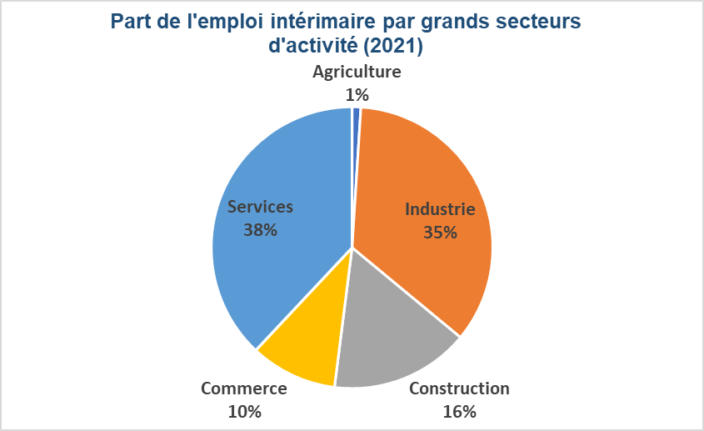
 |  |  | L'industrie, la construction et les transports et entreposage ont le plus haut recours à l'intérim La répartition de l'emploi intérimaire par secteur d'activité en 2021 indique que le grand secteur des services est le premier secteur employeur sous cette forme de contrat (38%), devant l'industrie (35%). La construction représente 16% de l'emploi intérimaire. Le poids du secteur industriel et de la construction dans l'emploi intérimaire représentent nettement plus que leur poids dans l'emploi total (respectivement 15% et 6%). Rapporté à l'emploi total, l'emploi intérimaire représente 3,9% à fin 2020. Les parts les plus élevées dans l'emploi total se retouvent essentiellement dans les différents secteurs industriels et dans la construction. Les principaux secteurs industriels concernés sont la la fabrication de matériels de transport (12,7%), la fabrication de denrées alimentaires, de boissons et de produits à base de tabac (10,2%), la fabrication de produits en caoutchouc et en plastique (10,1%). Le secteur de la construction possède une part de 9,6%. Un secteur des services se détache des autres avec une part d'emploi intérimaire supérieur à la moyenne régionale, les transports et entreposage (9,5%). Comprise entre 2,6% et 3,2% de 2012 à 2016, la part de l'emploi intérimaire dans l'emploi total a connu une progression entre 2017 et 2020, la situant entre 3,5% et 4%. Les secteurs d'activité ayant le plus d'intérimaires dans leur effectif en 2012 ont globlament eu la plus forte progression. Ainsi en est-il du transport et entreposage (+4 points), de l'hébergement médico-social et social et action sociale sans hébergement (+3,9 points), des industries extractives (+3,6 points) et des activités de services administratifs et de soutien (+3,6 points).

Source : DARES - DSN 2021 - Insee, estimations annuelles d'emploi localisés 2021 - Traitement : DREETS ARA (SESE)
Champ : Effectifs intérimaires moyens au 5 jours retenus en fin d'année dont l'établissement utilisateur est en Auvergne-Rhône-Alpes
Lecture : A fin 2012, le secteur de la fabrication de matériel de transport emploie 7,1% d'intérimaires dans son effectif.

Part de l'emploi intérimaire dans l'emploi total
 | Part de l'emploi intérimaire dans l'emploi total
NAF 38 | 2012 | 2013 | 2014 | 2015 | 2016 | 2017 | 2018 | 2019 | 2020 | Evol 2012/2020
Fabrication de matériels de transport | 11.7% | 7.3% | 9.6% | 10.7% | 11.6% | 11.7% | 17.1% | 14.9% | 12.7% | 1.0%
Fabrication de denrées alimentaires, de boissons et de produits à base de tabac | 9.4% | 8.9% | 8.6% | 9.1% | 9.7% | 10.1% | 10.4% | 10.3% | 10.2% | 0.9%
Fabrication produits en caoutchouc, plastique et autres prdts minéraux non métalliques | 10.7% | 7.6% | 9.6% | 9.4% | 10.0% | 10.7% | 12.7% | 10.7% | 10.1% | -0.5% | Agriculture
Construction | 8.9% | 7.1% | 7.6% | 7.2% | 7.7% | 9.1% | 10.5% | 9.5% | 9.6% | 0.7%
Transports et entreposage | 5.5% | 5.3% | 6.1% | 6.8% | 7.8% | 8.9% | 9.8% | 9.1% | 9.5% | 4.0% | Secteurs industriels
Industries extractives | 5.5% | 6.1% | 6.1% | 6.9% | 6.2% | 7.2% | 10.1% | 9.8% | 9.1% | 3.6%
Métallurgie et fabrication produits métalliques sf machines et des équipements | 9.2% | 6.6% | 7.8% | 7.5% | 8.3% | 9.1% | 11.9% | 10.1% | 8.8% | -0.4% | Construction
Fabrication d'équipements électriques | 12.0% | 9.3% | 9.5% | 9.1% | 9.6% | 8.6% | 10.0% | 8.7% | 8.8% | -3.1%
Travail du bois, industries du papier et imprimerie | 6.2% | 6.0% | 6.5% | 6.7% | 7.3% | 7.9% | 9.9% | 9.3% | 8.7% | 2.5% | Commerce
Industrie pharmaceutique | 7.2% | 6.4% | 5.3% | 6.9% | 8.4% | 8.7% | 7.1% | 7.6% | 8.1% | 0.9%
Production et distribution d'eau ; assainissement, gestion des déchets et dépollution | 5.5% | 5.6% | 5.1% | 5.2% | 5.6% | 6.0% | 7.6% | 7.7% | 8.0% | 2.5% | Secteurs des services
Autres industries manufacturières ; réparation et installation de machines équipements | 7.7% | 6.4% | 7.0% | 6.5% | 7.0% | 7.4% | 8.7% | 8.0% | 7.7% | 0.0%
Fabrication de machines et équipements n.c.a. | 9.5% | 6.8% | 8.8% | 8.0% | 9.3% | 10.1% | 10.3% | 9.2% | 6.9% | -2.6%
Cokéfaction et raffinage | 4.3% | 5.6% | 3.7% | 2.9% | 4.1% | 7.6% | 7.2% | 6.8% | 6.9% | 2.6%
Fabrication de produits informatiques, électroniques et optiques | 5.4% | 5.2% | 5.7% | 5.9% | 5.8% | 6.8% | 7.4% | 7.1% | 6.6% | 1.2%
Fabrication de textiles, industries de l'habillement, industrie du cuir et de la chaussure | 4.8% | 4.0% | 4.8% | 5.4% | 5.3% | 5.8% | 5.6% | 5.5% | 6.1% | 1.3%
Industrie chimique | 5.3% | 5.2% | 5.4% | 5.4% | 5.4% | 6.2% | 7.1% | 6.7% | 6.1% | 0.7%
Hébergement médico-social et social et action sociale sans hébergement | 1.4% | 1.2% | 1.0% | 1.3% | 1.2% | 1.3% | 2.1% | 3.7% | 5.3% | 3.9% | Evolution > 2 points
Activités de services administratifs et de soutien | 1.4% | 1.2% | 1.4% | 1.4% | 1.8% | 2.3% | 3.4% | 3.8% | 5.0% | 3.6%
Tous secteurs | 3.2% | 2.6% | 2.9% | 2.9% | 3.1% | 3.5% | 4.0% | 3.8% | 3.9% | 0.7% | Evolution négative
Activités pour la santé humaine | 3.6% | 1.8% | 1.6% | 1.9% | 1.9% | 1.8% | 2.1% | 2.4% | 3.0% | -0.6%
Autres activités spécialisées, scientifiques et techniques | 1.8% | 1.2% | 1.7% | 1.0% | 1.1% | 1.4% | 1.4% | 1.9% | 3.0% | 1.2%
Production et distribution d'électricité, de gaz, de vapeur et d'air conditionné | 1.7% | 1.1% | 1.1% | 1.0% | 1.0% | 2.3% | 2.4% | 2.5% | 2.3% | 0.6%
Hébergement et restauration | 0.8% | 0.8% | 0.9% | 1.0% | 1.0% | 1.1% | 1.2% | 1.2% | 1.7% | 0.8%
Activités juridiques, comptables, gestion, architecture, ingénierie, contrôle analyses tech | 2.0% | 1.6% | 1.5% | 1.4% | 1.6% | 1.9% | 1.7% | 1.5% | 1.4% | -0.6%
Recherche-développement scientifique | 1.4% | 1.2% | 1.3% | 1.2% | 1.3% | 1.4% | 1.2% | 1.2% | 1.2% | -0.2%
Télécommunications | 0.8% | 0.5% | 0.4% | 0.4% | 0.4% | 0.6% | 0.9% | 0.9% | 1.2% | 0.4%
Activités financières et d'assurance | 1.1% | 0.9% | 0.9% | 1.0% | 1.0% | 1.1% | 1.1% | 1.2% | 1.1% | 0.0%
Agriculture, sylviculture et pêche | 2.2% | 2.1% | 3.0% | 1.5% | 1.8% | 1.5% | 1.2% | 0.9% | 1.1% | -1.1%
Activités immobilières | 1.5% | 1.2% | 1.2% | 1.1% | 1.0% | 1.1% | 1.2% | 1.0% | 1.0% | -0.4%
Activités informatiques et services d'information | 1.2% | 0.9% | 0.8% | 0.6% | 0.6% | 0.7% | 0.7% | 0.7% | 0.6% | -0.6%
Arts, spectacles et activités récréatives | 0.2% | 0.2% | 0.2% | 0.3% | 0.4% | 0.4% | 0.5% | 0.5% | 0.6% | 0.3%
Autres activités de services (dont extra-territoriales et particuliers employeurs) | 0.5% | 0.3% | 0.4% | 0.4% | 0.4% | 0.5% | 0.4% | 0.5% | 0.5% | 0.1%
Edition, audiovisuel et diffusion | 0.5% | 0.6% | 0.5% | 0.6% | 0.3% | 0.4% | 0.4% | 0.4% | 0.3% | -0.2%
Enseignement | 0.1% | 0.1% | 0.1% | 0.1% | 0.1% | 0.2% | 0.4% | 0.2% | 0.2% | 0.1%
Commerce de gros et de détail ; réparation d'automobiles et de motocycles | 0.2% | 0.2% | 0.2% | 0.2% | 0.2% | 0.3% | 0.3% | 0.2% | 0.2% | 0.0%
Administration publique | 0.1% | 0.1% | 0.1% | 0.1% | 0.1% | 0.1% | 0.1% | 0.1% | 0.1% | 0.0%
Source : DARES - DSN 2021 - Insee, estimations annuelles d'emploi localisés 2021 - Traitement : DREETS ARA (SESE)
Champ : Effectifs intérimaires moyens au 5 jours retenus en fin d'année dont l'établissement utilisateur est en Auvergne-Rhône-Alpes
Lecture : A fin 2012, le secteur de la fabrication de matériel de transport emploie 7,1% d'intérimaires dans son effectif.

